首页
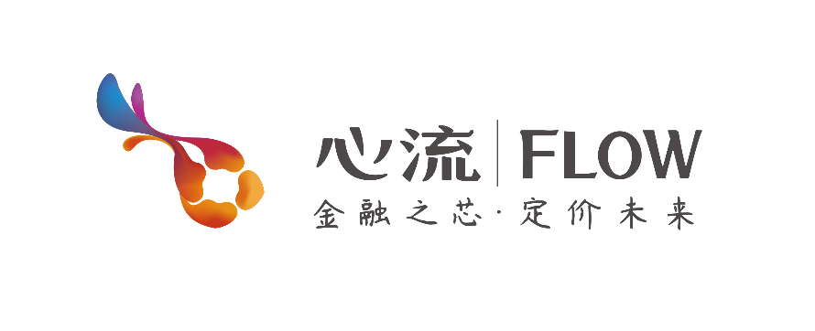

 |  | 企业信息填写模板

关于心流： | 世界第一家中英双语在线“智慧估值平台”；依托互联网，运用大数据和人工智能技术为企业估值；正式上线于2016年11月，由心流集团自主研发、独立经营；秉承“金融服务实体经济”的宗旨，打造金融服务平台，用独创的智能估值技术将“融资方、投资方和服务方”紧密联结在一起。

心流产品： | 心流网企业估值的目的，是运用专业智能化的估值技术为投融资提供专业服务，其服务对象包括“融资方、投资方和服务方”三方。目前，心流网提供的企业估值产品统一注册商标为“慧估”，主产品为企业估值，子产品为商誉估值、团队估值、品牌估值、知识产权估值。

心流文化： | 心流，西方心理学术语，英文为flow；一个人专注于自己喜欢事情时出现的忘我沉醉状态；这种状态下，人仿佛进入了另一个迷人的幸福世界；这种状态就是心流状态；简单地说，心流就是高兴、快乐和幸福。

